Licence, Diffusion & Version
 |  |  | TLP:CLEAR

Outil de pilotage du projet de remédiation
Ce document constitue un complément au volet opérationnel du corpus doctrinal « CYBERATTAQUES ET REMÉDIATION »
Ce document fournit aux entités un outil de pilotage de leur projet de remédation après un incident cyber en s’appuyant sur les concepts du guide ANSSI « Piloter la remédiation ».
 |  | 5

Ce document rédigé par l’ANSSI s'intitule « Outil de pilotage du projet de remédiation ». Il est téléchargeable sur le site cyber.gouv.fr.
Il constitue une production originale de l’ANSSI placée sous le régime de la « Licence ouverte v2.0 » publiée par la mission Etalab*.
Conformément à la Licence Ouverte v2.0, le guide peut être réutilisé librement, sous réserve de mentionner sa paternité (source et date de la dernière mise à jour). La réutilisation s’entend du droit de communiquer, diffuser, redistribuer, publier, transmettre, reproduire, copier, adapter, modifier, extraire, transformer et exploiter, y compris à des fins commerciales.

 | * Licence ouverte / Open Licence v2.0. Page web, Mission Etalab, avril 2017. https://www.etalab.gouv.fr/licence-ouverte-open-licence.

 | VERSION | DATE | NATURE DES MODIFICATIONS
 | 1.0 | 2026-01-01 | Version intiale

Mode d'emploi
Ref. | #anssi-remediation-projet_modele-1_0-xlsx
Version | 1.0 (2026-0, ANSSI, Version initiale – Modèle avec exemple)

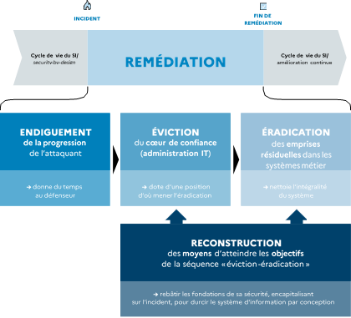 PLAN DE REMEDIATION Le plan de remédiation doit être actionné avant le plan de durcissement car, pendant cette phase, un attaquant est potentiellement toujours actif contre le système d’information. La construction du plan de remédiation doit décliner : 1. Les objectifs stratégiques orientés métier (définit par la direction de l'organisation) 2. En objectifs opérationnels pour les services informatiques 2. Puis en actions techniques sur le système d'information Ce plan de remédiation devra être exécuté par phase successive : 1. Endiguement 2. Éviction 3. Éradication Un rang d'exécution est ensuite associé à chaque action reflétant l'ordre d'exécution recherché. Le plan de remédiation est fourni dans l'onglet "Remediation" de ce document.

PLAN DE DURCISSEMENT Le plan de durcissement doit être actionné immédiatement après le plan de remédiation. Ce plan de durcissement devra être exécuté par ordre de « Priorité » des actions. Le plan de durcissement est fourni dans l'onglet "Durcissement" de ce document.

